Vst250
Vストローム250
最大出力 | 24ps/8000rpm |  | 黄色に入力すると、計算してくれます
最大トルク | 2.2/6500rpm
レブリミット | 10500rpm
アイドリング | 1000rpm

1速 | 2.416
2速 | 1.529 | 0.63
3速 | 1.181 | 0.77 |  | 2次変速計算
4速 | 1.043 | 0.88 |  |  | フロント | リヤ
5速 | 0.909 | 0.87 |  | 3.3571428571 | 14 | 47
6速 | 0.807 | 0.89

1次 | 3.238
2次（ | 3.357 | フロント | 14 | リヤ | 47
前タイヤ | 110/80-17M/C 57H
後タイヤ | 140/70-17 66h |  | 直径 626㎜ |  | 円周 | 1965

1分間のタイヤ回転数 ＝ 時速/６０＊１０００＊１０００ / タイヤ円周距離（ｍｍ）
特定時速でのエンジン回転数＝ 1分のタイヤ回転数 ＊2次 ＊1次＊変速
百以下四捨五入 ｒｏｕｎｄ（数値、－２）

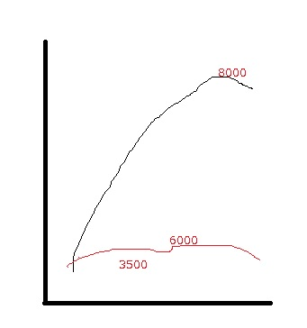
155
150
145
140 |  |  |  |  |  | 10400
135 |  |  |  |  |  | 10000
130 |  |  |  |  |  | 9700
125 |  |  |  |  | 10500 | 9300
120 |  |  |  |  | 10100 | 8900
115 |  |  |  |  | 9600 | 8600
110 |  |  |  | 10600 | 9200 | 8200
105 |  |  |  | 10100 | 8800 | 7800
100 |  |  |  | 9600 | 8400 | 7400
95 |  |  | 10300 | 9100 | 8000 | 7100
90 |  |  | 9800 | 8700 | 7500 | 6700
85 |  |  | 9300 | 8200 | 7100 | 6300
80 |  |  | 8700 | 7700 | 6700 | 6000
75 |  | 10600 | 8200 | 7200 | 6300 | 5600
70 |  | 9900 | 7600 | 6700 | 5900 | 5200
65 |  | 9200 | 7100 | 6300 | 5400 | 4800
60 |  | 8500 | 6500 | 5800 | 5000 | 4500
55 | 12300 | 7800 | 6000 | 5300 | 4600 | 4100
50 | 11100 | 7000 | 5400 | 4800 | 4200 | 3700
45 | 10000 | 6300 | 4900 | 4300 | 3800 | 3300
40 | 8900 | 5600 | 4400 | 3800 | 3400 | 3000
35 | 7800 | 4900 | 3800 | 3400 | 2900 | 2600
30 | 6700 | 4200 | 3300 | 2900 | 2500 | 2200
25 | 5600 | 3500 | 2700 | 2400 | 2100 | 1900
20 | 4500 | 2800 | 2200 | 1900 | 1700 | 1500
15 | 3300 | 2100 | 1600 | 1400 | 1300 | 1100
10 | 2200 | 1400 | 1100 | 1000 | 800 | 700
5 | 1100 | 700 | 500 | 500 | 400 | 400
 | 1 | 2 | 3 | 4 | 5 | 6
 | 2.416 | 1.529 | 1.181 | 1.043 | 0.909 | 0.807
 |  | 0.63 | 0.77 | 0.88 | 0.87 | 0.89

GB350
gb350
最大出力 | 20ps/5500rpm
最大トルク | 3.0/3000rpm
レブリミット | 6000rpm
アイドリング | 1000rpm

1速 | 3.071
2速 | 1.947 | 0.63
3速 | 1.407 | 0.72
4速 | 1.1 | 0.78
5速 | 0.9 | 0.82

1次 | 2.095
2次（ | 2.5 | 前１４ リヤ ３５
前タイヤ | 100/90-19
後タイヤ | 130/80-18 | 674㎜ | 円周 | 2116

1分間のタイヤ回転数 ＝ 時速/６０＊１０００＊１０００ / タイヤ円周距離（ｍｍ）
特定時速でのエンジン回転数＝ 1分のタイヤ回転数 ＊2次 ＊1次＊変速
百以下四捨五入 ｒｏｕｎｄ（数値、－２）

155 |  |  |  |  | 5800
150 |  |  |  |  | 5600
145 |  |  |  |  | 5400
140 |  |  |  |  | 5200
135 |  |  |  |  | 5000
130 |  |  |  | 5900 | 4800
125 |  |  |  | 5700 | 4600
120 |  |  |  | 5400 | 4500
115 |  |  |  | 5200 | 4300
110 |  |  |  | 5000 | 4100
105 |  |  | 6100 | 4800 | 3900
100 |  |  | 5800 | 4500 | 3700
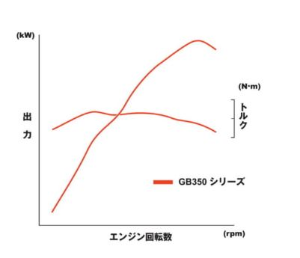
95 |  |  | 5500 | 4300 | 3500
90 |  |  | 5200 | 4100 | 3300
85 |  |  | 4900 | 3900 | 3200
80 |  |  | 4600 | 3600 | 3000
75 |  | 6000 | 4400 | 3400 | 2800
70 |  | 5600 | 4100 | 3200 | 2600
65 |  | 5200 | 3800 | 2900 | 2400
60 |  | 4800 | 3500 | 2700 | 2200
55 |  | 4400 | 3200 | 2500 | 2000
50 | 6300 | 4000 | 2900 | 2300 | 1900
45 | 5700 | 3600 | 2600 | 2000 | 1700
40 | 5100 | 3200 | 2300 | 1800 | 1500
35 | 4400 | 2800 | 2000 | 1600 | 1300
30 | 3800 | 2400 | 1700 | 1400 | 1100
25 | 3200 | 2000 | 1500 | 1100
20 | 2500 | 1600 | 1200
15 | 1900 | 1200
10 | 1300
 | 1 | 2 | 3 | 4 | 5
 | 3.071 | 1.947 | 1.407 | 1.1 | 0.9
 |  | 0.63 | 0.72 | 0.78 | 0.82

